科研创新平台绩点统计
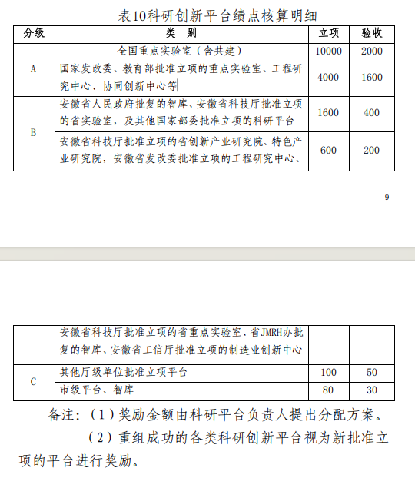
2025年度科研创新平台绩点统计表
学院院长（签字）： 学院（盖章）： 统计人： 统计时间：
平台名称 |  |  | 负责人
分级 | A/B/C |  | 立项/验收
奖励依据 （批文或通知） |  |  | 绩点数
绩点分配情况 | 学院/部门 | 工号 | 姓名 | 绩点数

 | 合计
平台负责人意见 | 负责人签字：
学院意见 | 学院负责人签字 （盖章）：

标准制定绩点统计
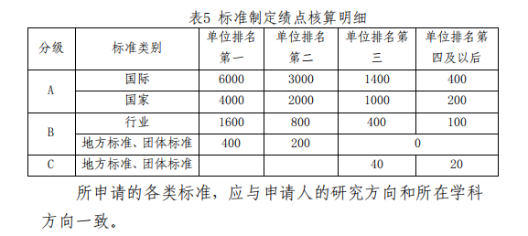
安徽工程大学2025年度标准制定绩点统计表
学院院长（签字）： 学院（盖章）： 统计人： 统计时间：
序号 | 分级 | 类别 | 单位排名 | 标准名称 | 标准号 | 发布时间 | 发布单位 | 成果负责人 | 工号 | 所在学院 | 绩点
1 | A类 | 国际标准
2 | A类 | 国家标准
3 | B类 | 行业标准
4 | B类 | 地方标准、团体标准
5 | C类 | 地方标准、团体标准

